Спарк
РАБОЧИЙ ТЕХНИЧЕСКИЙ ОТЧЕТ |  |  |  |  | НОМЕР: 2020 08 GN 004
 |  |  |  |  | ДАТА: 15.08.2020
Наименование предприятия |  |  |  | ООО "Гиждувонатотеххизмат"
Ф.И.О. составившего отчет |  |  |  | Курбонов Бахтиёр Ахадович
Номер телефона с кодом города |  |  |  | (+99890) 298 81 66
Модель |  |  | Идентификационный номер автомобиля |  | Пробег | Дата продажи
Ласетти |  |  | XWB5V31BVLA548763 |  | 1333 | 2020-08-03
Обстоятельства при которых обнаружена проблема |  |  |  | Описание проблемы
 |  |  |  | Бакавое оеналарни йигиштирадиган ( Бакавое зеркало заднего видений) кинопкани босганда чап тамон йигиштирилиб унг томон йигиштирилмаяпти яъне ёпилмаяпти
А. |  | Автомобиль стоял, двигатель не работал
В. | Автомобиль находился в движении: |  |  | Информация относительно проблемы (Приложить чертеж или фотграфию неисправности)
 |  | При торможении
 |  | При переходе от ускорения к накату
 |  | При переключение на задний ход |  | 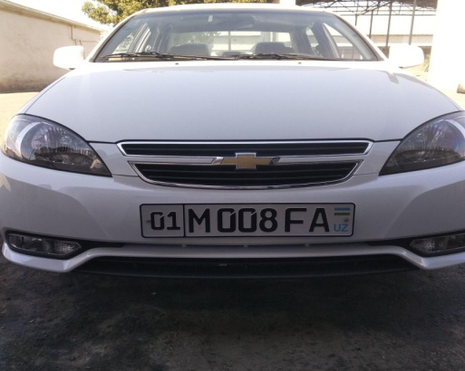 | 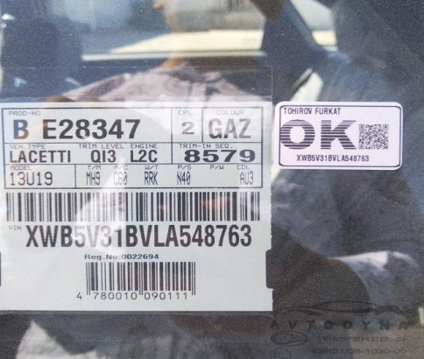
 |  | При повороте
 |  | При ускорении
 |  | При замедлении
 |  | При ______ оборотах в минут
 |  | При любой скорости
 |  | На неровной дороге
 |  | На _____ передаче
С. | При использовании:
 |  | Тормозов |  | 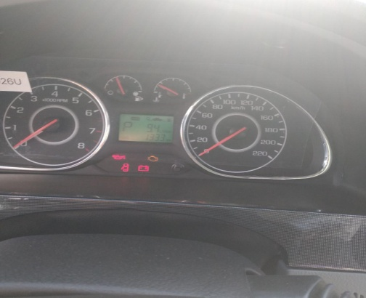 | 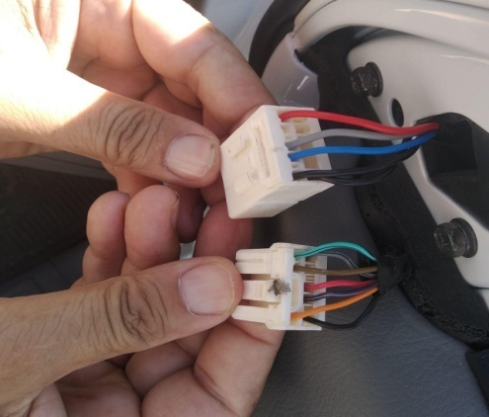
 |  | При повороте руля
 |  | При выключении сцепления
 |  | Обогревателя / кондиционера
 |  | При работе стеклоочистит / омывателя
 |  | При включении радио / CD проигрыват
 |  | Обогревателя заднего стекла
 |  | Прочее
D. | При работе двигателя:
 |  | При запуске |  | 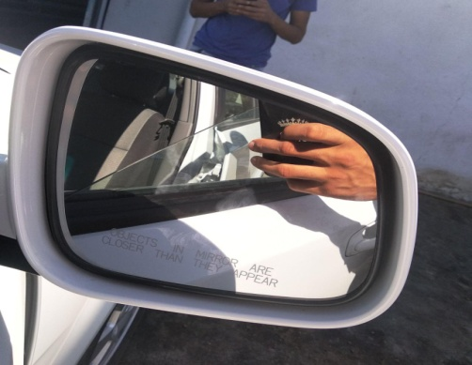 | 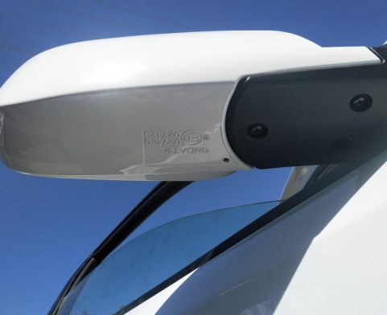
 |  | При прогреве
 |  | На холотом ходу
 |  | При горячем двигателе
E. | Возникает:
 |  | При ускорении
 |  | При высоких оборотах двигателя
 |  | При большой скорости
 |  | При большой загрузке багажника
F. | Когда случается по времени: |  |  | Информация о проблемной детали
 |  | Всегда |  | Номер детали по каталогу: | 95947511
 |  | Иногда |  | Наименование детали: | Бакавое зеркало
 |  | После _____ км движения |  | Название поставщика: | GMDAT
 |  | После _____ минут езды |  | LOT № детали:
Действия инженера по гарантии дилерского предприятия |  |  |  | Текшириб курилганда бакавое оена тагидаги разёмгача питания келяпти, разём очиб курилганда чикиш яъне машинадан келаятган разём проводалари еттита булиб оенага кириш проводалари бешта. Бакавое оена бринчи пазитцияники булиб оенани йигиштрадиган маторчиги йук.

Ответственный Отдел по принятию мер и исследованию проблемы

 |  |  |  | (заполняется со стороны Отдела Гарантии качества АО "GM Uzbekistan")

